パラメータ辞書
値は全て、起動ごとに毎回ランダムに設定される
Resetを押すと再生成される。ただし、「同じパターンを引き継ぐ」にチェックが入っているときは、再生成しない。

ライブラリ名：pattern
日本語名称 | key名 | 配列数 | 値 | 備考
エクスデス | exdeath_truth | 3 | true/false
カオス | chaos_truth | 2 | true/false
カオス詠唱ほのおが先か | chaos_fire | 1 | "EARLY"/"LATE"
ビーム | beam_truth | 1 | true/false
ビーム色 | beam_color | 1 | "LEFTBLUE"/"RIGHTBLUE"
エクスデス方角 | exdeath_direction | 1 | "N"/"NE"/"E"/"SE"/"S"/"SW"/"W"/"NW
ケフカ_雷 | kefka_thunder | 5 | true/false | GC1/2/3/MC/MO
ケフカ_氷 | kefka_blizzard | 5 | true/false | GC1/2/3/MC/MO
雷床形状 | floor_thunder | 5 | "NE_SW_N"/"NE_SW_S"/"NW_SE_N"/"NW_SE_S" | GC1/2/3/MC/MO
氷床形状 | floor_blizzard | 5 | "NE"/"NW" | GC1/2/3/MC/MO
個人デバフ | water_light_type | 1 | "WATER"/"LIGHT"
個人デバフ発動時間 | water_light_time | 1 | ”EARLY”/"LATE"
個人デバフ付与タイミング | water_light_gc | 1 | 0/1 ※グランドクロス(n+1)回目
加速度発動時間 | accel_time | 1 | ”EARLY”/"LATE" | 付与タイミングは、個人デバフがつかなかったとき
叫声が付与されるか | shriek_enabled | 1 | true/false
叫声付与タイミング | shriek_gc | 1 | 0/1 ※グランドクロス(n+1)回目 | 発動時間は付与タイミングと連動している
傷の種類 | wound_type | 1 | "DEATH"/"ALLAGAN"
傷の色 | wound_color | 1 | "BLUE"/"PURPLE"

補足
雷床形状 | "floor_thunder"
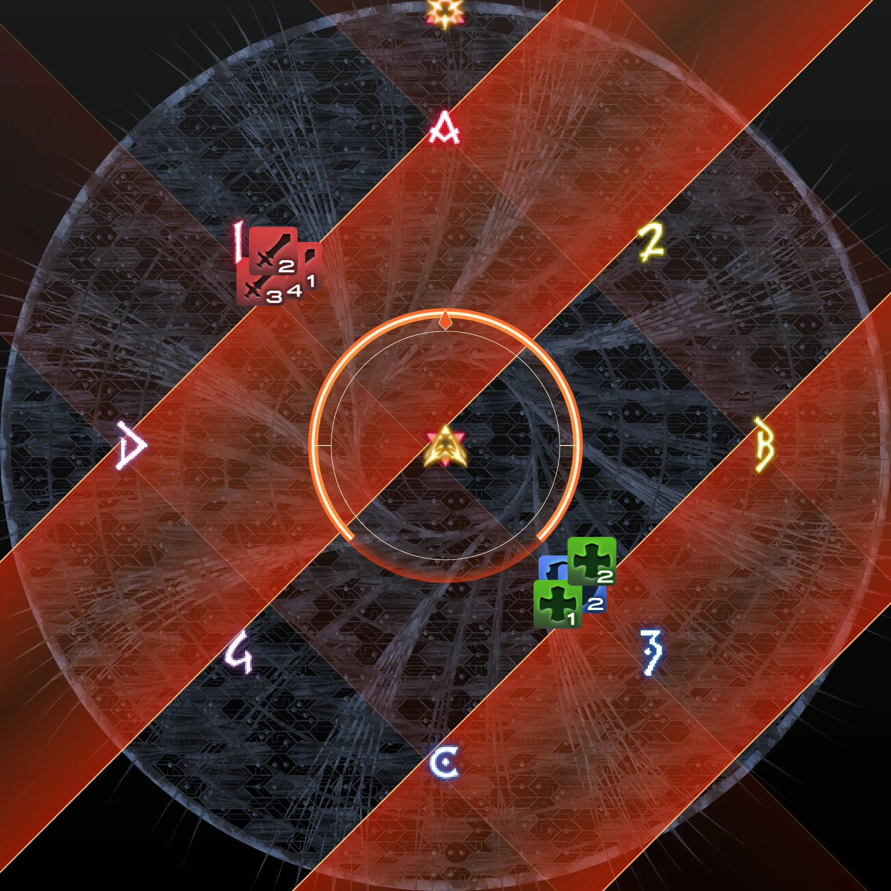
NE_SW_N
NE_SW_S
NW_SE_N
NW_SE_S
1
2
1
2
1
2
1
2

氷床形状 | "floor_blizzard"
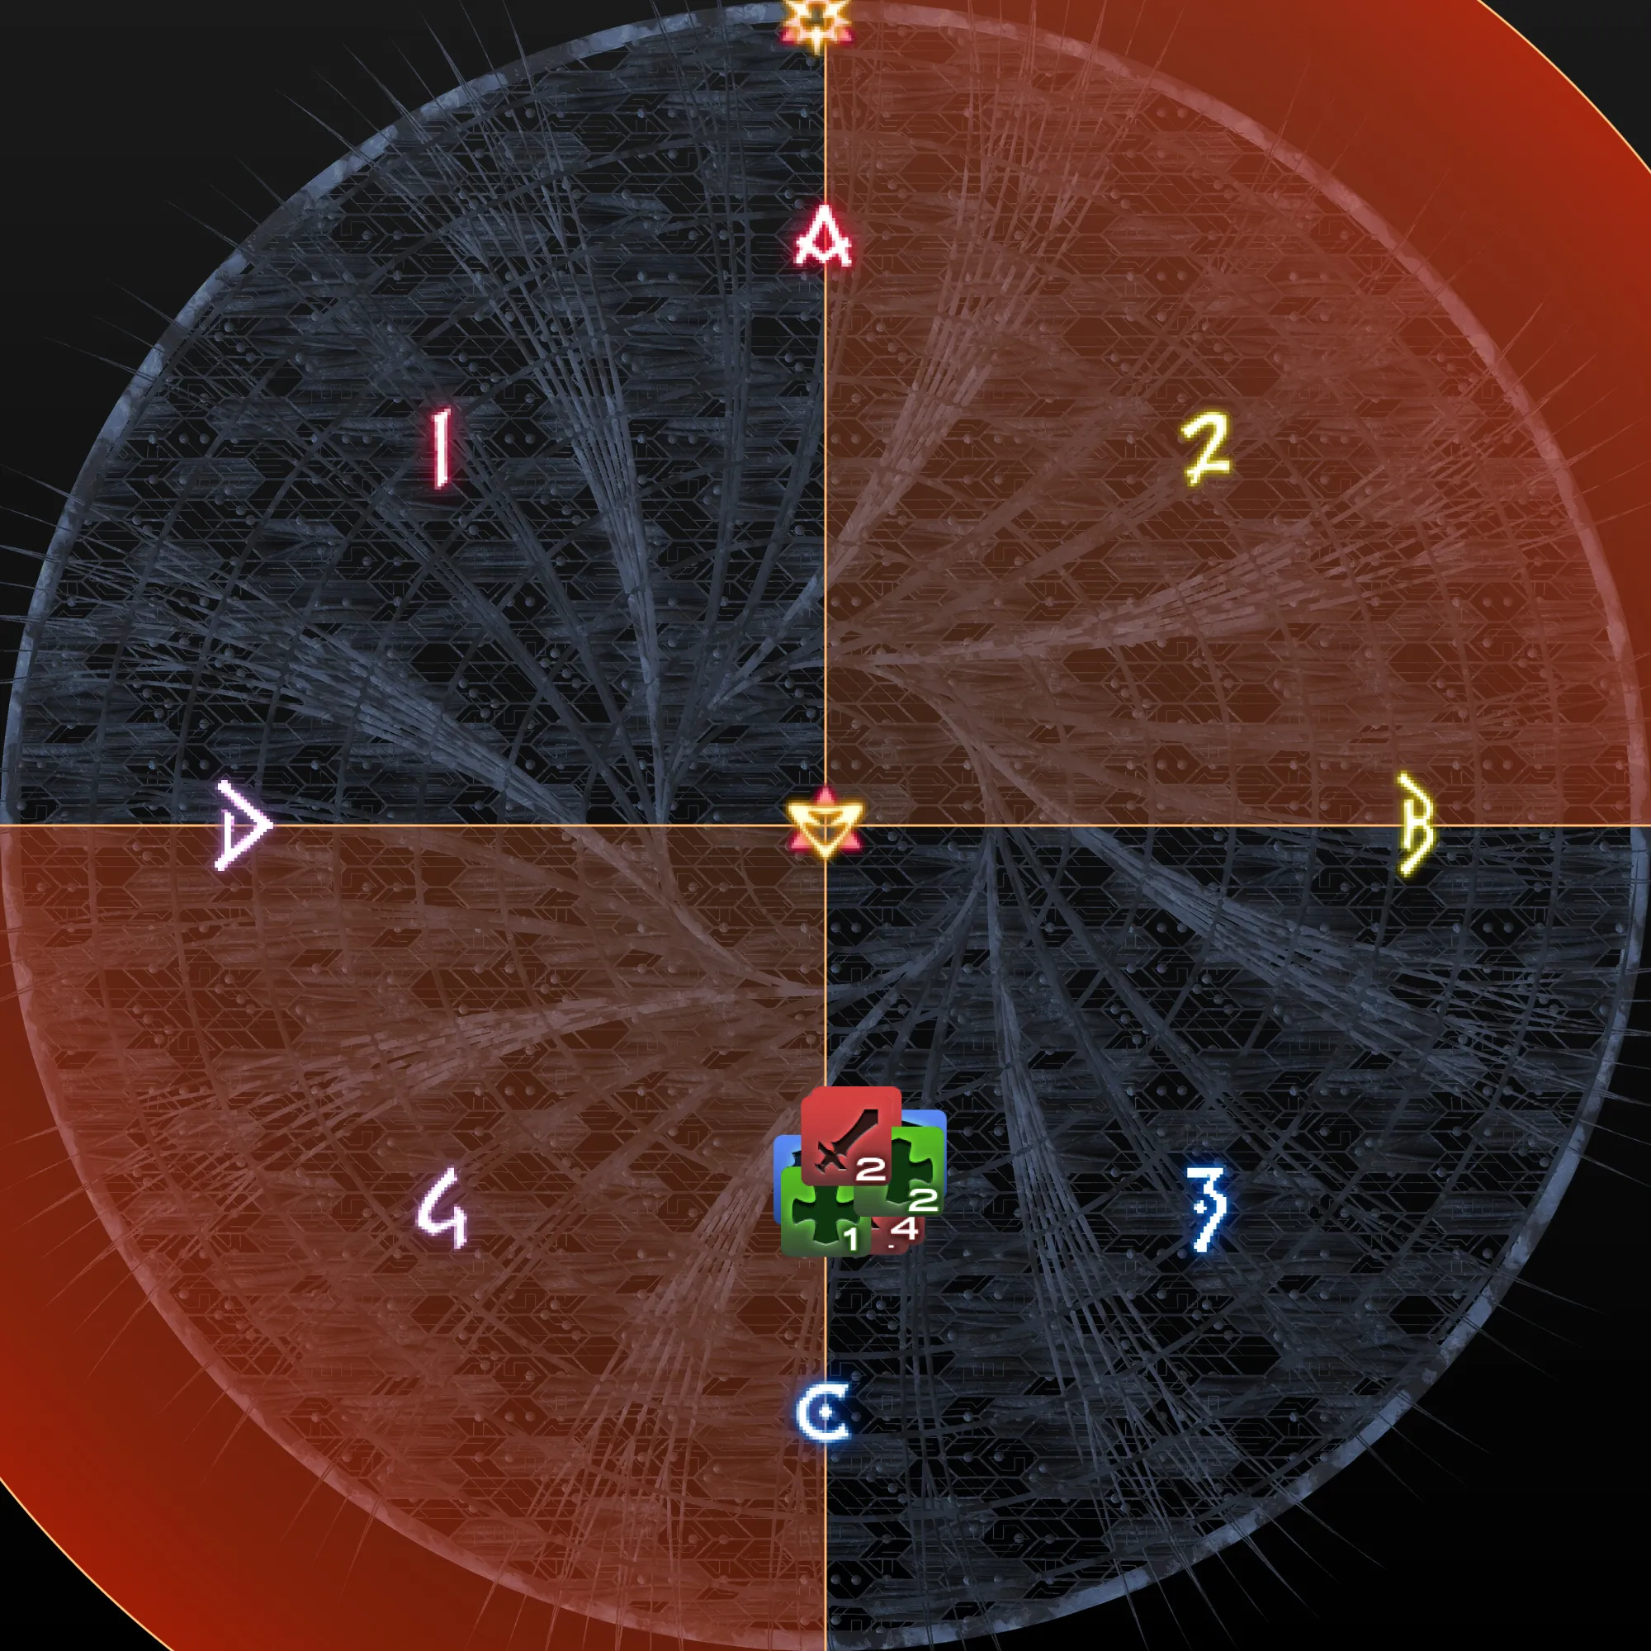
NE
NW

デバフ一覧
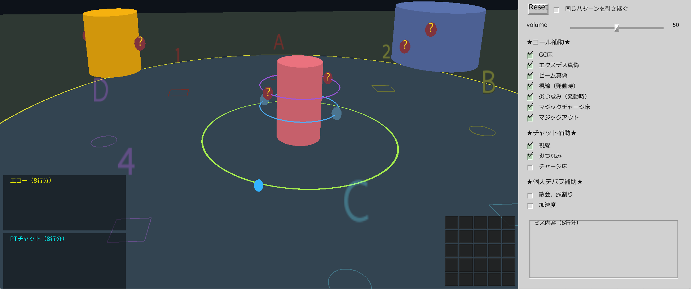
./img/debuff に画像を格納。画像サイズは全て24 x 32
表示は、優先順に従って昇順左詰め（あとから割り込みあり）
付与された瞬間からカウントダウンが始まり、0になった瞬間消える
カウントダウン表示は、1分（60）を超えている間は「1m」と表示
デバフがついていない間は、枠組み等含めて完全に非表示

優先順 | ファイル1 | ファイル2 | 備考
1 | fire.png |  | 付与されるタイミングはランダムだが、必ず付与される
2 | tsunami.png |  | 付与されるタイミングはランダムだが、必ず付与される
3 | accel.png |  | 付与されるタイミングはランダムだが、必ず付与される
4 | water.png | light.png | "water_light_type"に応じて、どちらかが付与される
5 | shriek.png |  | "shriek_enabled"に応じて、付与の有無がランダム
6 | death.png | allagan.png | "wound_type"に応じて、どちらかが付与される
7 | blue.png | purple.png | "wound_color"に応じて、どちらかが付与される。これだけカウントダウンなし。 ↑のデバフと同時に消える

 | 参考画像

マクロ一覧
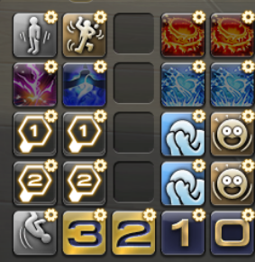
./img/macro に画像を格納
アイコン上をクリックすると、エコー欄またはPTチャット欄に文章を追加する
定義されていないところは、空白枠のまま

行 | 列 | ファイル名 | どこに出す？ | 文章
1 | 1 | attention.png | エコー欄 | ◎動かない
1 | 2 | dance.png | エコー欄 | ？動く
1 | 4 | katon.png | PTチャット欄 | 炎：外（たけのこ）
1 | 5 | katon.png | PTチャット欄 | 炎：中（ドーナツ）
2 | 1 | raiton.png | 何もしない | 何もしない
2 | 2 | meisui.png | 何もしない | 何もしない
2 | 4 | suiton.png | PTチャット欄 | つなみ：中（ドーナツ）
2 | 5 | suiton.png | PTチャット欄 | つなみ：外（たけのこ）
3 | 1 | attack1.png | エコー欄 | 早散会（ビーム受けたまま） 頭上に1マークをつける
3 | 1 | attack1.png | エコー欄 | 早散会（ビーム受けたまま） 頭上に1マークをつける
3 | 4 | facepalm.png | PTチャット欄 | 視線１：見ない（本当）
3 | 5 | surprise.png | PTチャット欄 | 視線１：見る（ウソ）
4 | 2 | attack2.png | エコー欄 | 遅散会（東西） 頭上に2マークをつける
4 | 2 | attack2.png | エコー欄 | 遅散会（東西） 頭上に2マークをつける
4 | 4 | facepalm.png | PTチャット欄 | 視線２：見ない（本当）
4 | 5 | surprise.png | PTチャット欄 | 視線２：見る（ウソ）
5 | 1 | backflip.png | 何もしない | 何もしない
5 | 2 | icon_3.png | エコー欄 | -------------------------------------------- 〇踏まない | ●たて踏む(雷) 〇 | 〇 -------------------------------------------- 〇扇踏む(氷) | ●両方踏む ● | ●
5 | 3 | icon_2.png | エコー欄 | -------------------------------------------- 〇扇踏む(氷) | ●両方踏む 〇 | 〇 -------------------------------------------- 〇踏まない | ●たて踏む(雷) ● | ●
5 | 4 | icon_1.png | エコー欄 | -------------------------------------------- 〇たて踏む(雷) | ●踏まない 〇 | 〇 -------------------------------------------- 〇両方踏む | ●扇踏む(氷) ● | ●
5 | 5 | icon_0.png | エコー欄 | -------------------------------------------- 〇両方踏む | ●扇踏む(氷) 〇 | 〇 -------------------------------------------- 〇たて踏む(雷) | ●踏まない ● | ●

参考図

補助音声一覧
./sound に音声を格納
基本的に、チェックの有無によって、そのコール枠で音を出すかどうかを決定する
（再生するかどうかではない。枠は保持）

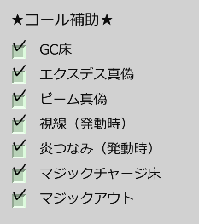
「GC床」にチェックが入っているときだけ流す
kefka_tb_result[n] | ファイル名
"NONE" | none.wav
"THUNDER" | thunder.wav
"BLIZZARD" | blizzard.wav
"BOTH" | both.wav
※n=0,1,2

「エクスデス真偽」にチェックが入っているときだけ流す
exdeath_truth[n] | ファイル名
TRUE | exdeath_true.wav
FALSE | exdeath_false.wav
※n=0,1,2

「ビーム真偽」にチェックが入っているときだけ流す
beam_truth | ファイル名
TRUE | beam_true.wav
FALSE | beam_false.wav

「視線（発動時）」にチェックが入っているときだけ流す
exdeath_truth[n] | ファイル名
TRUE | shriek_true.wav
FALSE | shriek_false.wav
※n=0,1

「炎つなみ（発動時）」にチェックが入っているときだけ流す
fire_result | ファイル名
"CHARIOT" | fire_chariot.wav
"DYNAMO" | fire_dynamo.wav

「炎つなみ（発動時）」にチェックが入っているときだけ流す
tsunami_result | ファイル名
"DYNAMO" | tsunami_dynamo.wav
"CHARIOT" | tsunami_chariot.wav

「マジックチャージ床」にチェックが入っているときだけ流す
kefka_thunder[3] | ファイル名
TRUE | magiccharge_true.wav
FALSE | magiccharge_false.wav

「マジックチャージ床」にチェックが入っているときだけ流す
kefka_blizzard[3] | ファイル名
TRUE | magiccharge_true.wav
FALSE | magiccharge_false.wav

「マジックアウト」にチェックが入っているときだけ流す
magic_out_result | ファイル名
"NONE" | none.wav
"THUNDER" | thunder.wav
"BLIZZARD" | blizzard.wav
"BOTH" | both.wav

メモ
タイムライン、判定タイミング、発動タイミングなど、実際のゲームとのズレが多々あります。
本シミュレーターは、あくまで動きの概要を掴むイメトレ用のため、「どこまで粘れるか」等の判断には適していません。

頭割り/散会判定はかなりおおざっぱで、
基準の南北のマーカー少し外～中央付近にいれば頭割り、それ以外の場所にいれば散会
と判定している。（画像参照）
例えばAC頭割りの時、散会担当の位置が、1/2/3/4マーカーより内側に寄ると頭割り組に当たってしまうことがあるが
そういった厳密な立ち位置の判定はしていない。プレイ動画等で確認すること。
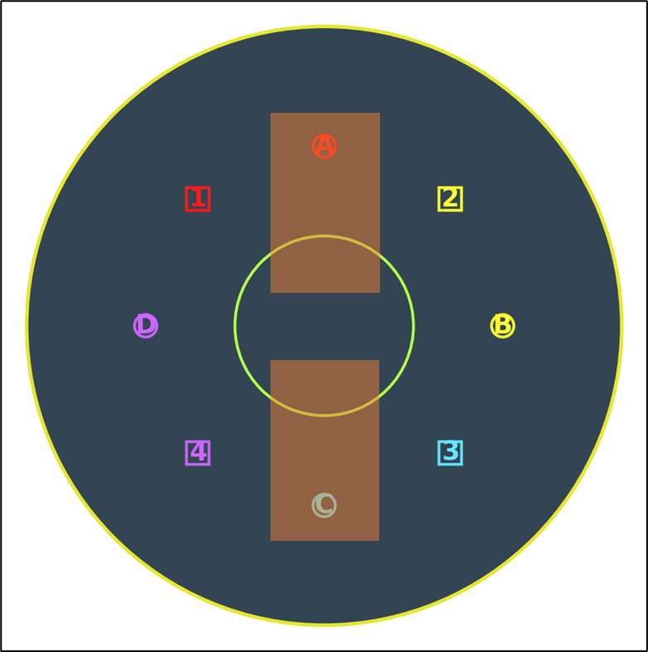

視線判定は、
・フィールド中央に対して、前後どちらを見ているか判定（実際は叫声デバフ対象者に対して）
・プレイヤー周りを180度で切って、前後として判定（実際は前方60度が見る判定？たぶん）
としているため、ゲーム内と若干挙動が異なる。

叫声デバフは
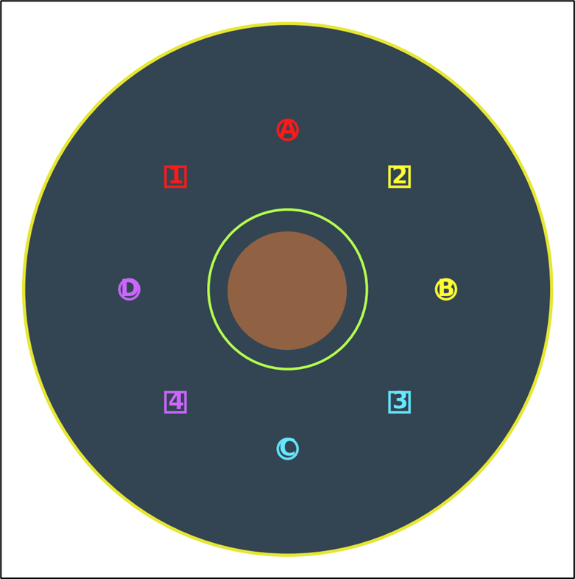

これくらいの範囲の中にいるか/外にいるかで判定
デバフ未所持者は、視線さえクリアしていればOKなのだが、
関係ない人はタゲサ内に入らないを徹底したほうがいいので、デバフがないのに範囲に入っているとMISSとする仕様にしている

死者/アラガンとビームを受けたときのデバフ表示が、実際のゲーム画面と異なる。
本当はビームを受けた瞬間に消えたり、受けたビームの色に変化したりするが、一律で表示を固定。
正しいビームを受けることができたかのみを判定する。

ほのお/つなみについては、本来はデバフが切れる瞬間のプレイヤーの位置にダイナモ/チャリオットを生成するギミックだが
・デバフが切れる瞬間に中央付近にいるか。いなければミス判定
・↑をミスしていたとしても、一律でフィールド中央基準のダイナモ/チャリオットを生成し、安置に行けたかを判定
としている。設置をミスしても継続して練習できる仕様

